关系图
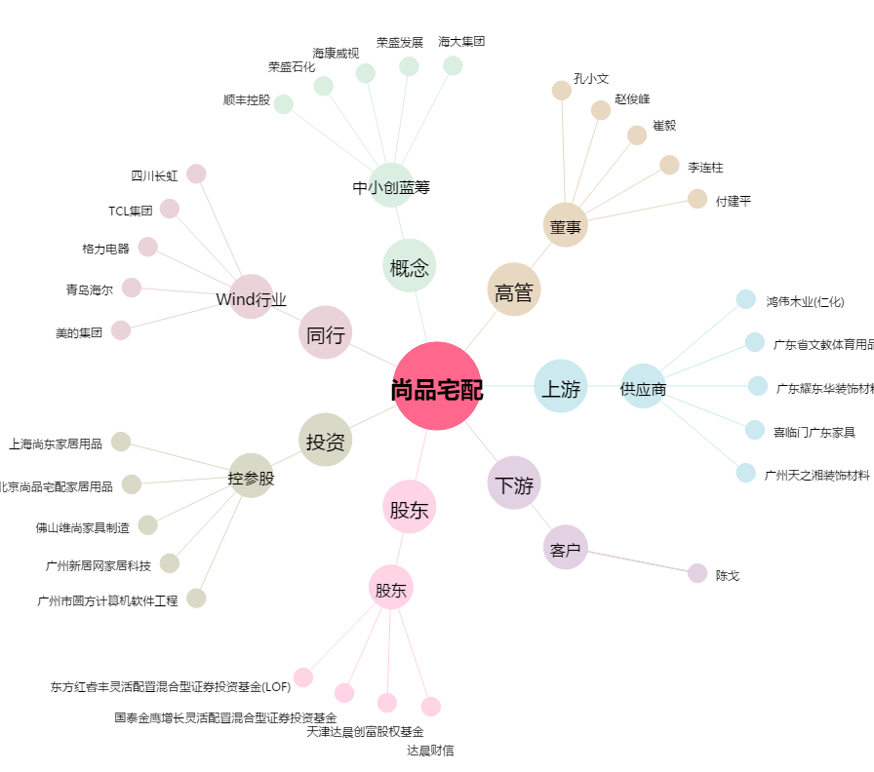
尚品宅配[300616.SZ] - 关系概览图

